ツールの説明
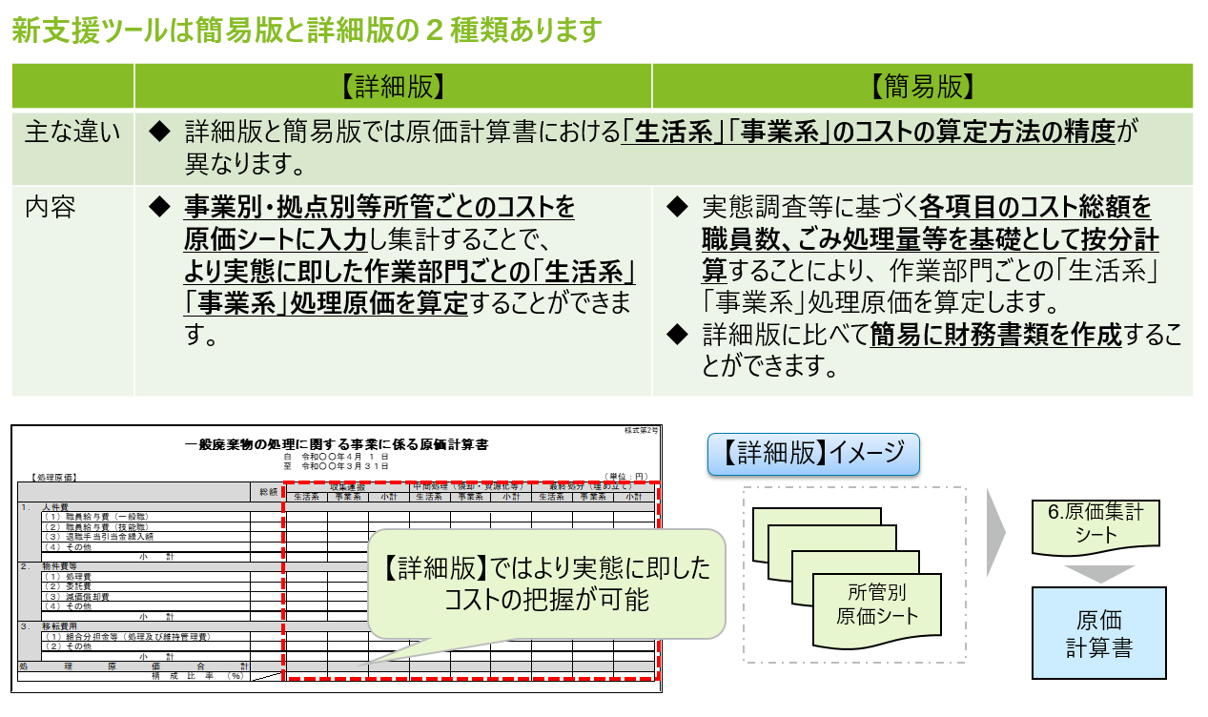
【新支援ツールの全体像】
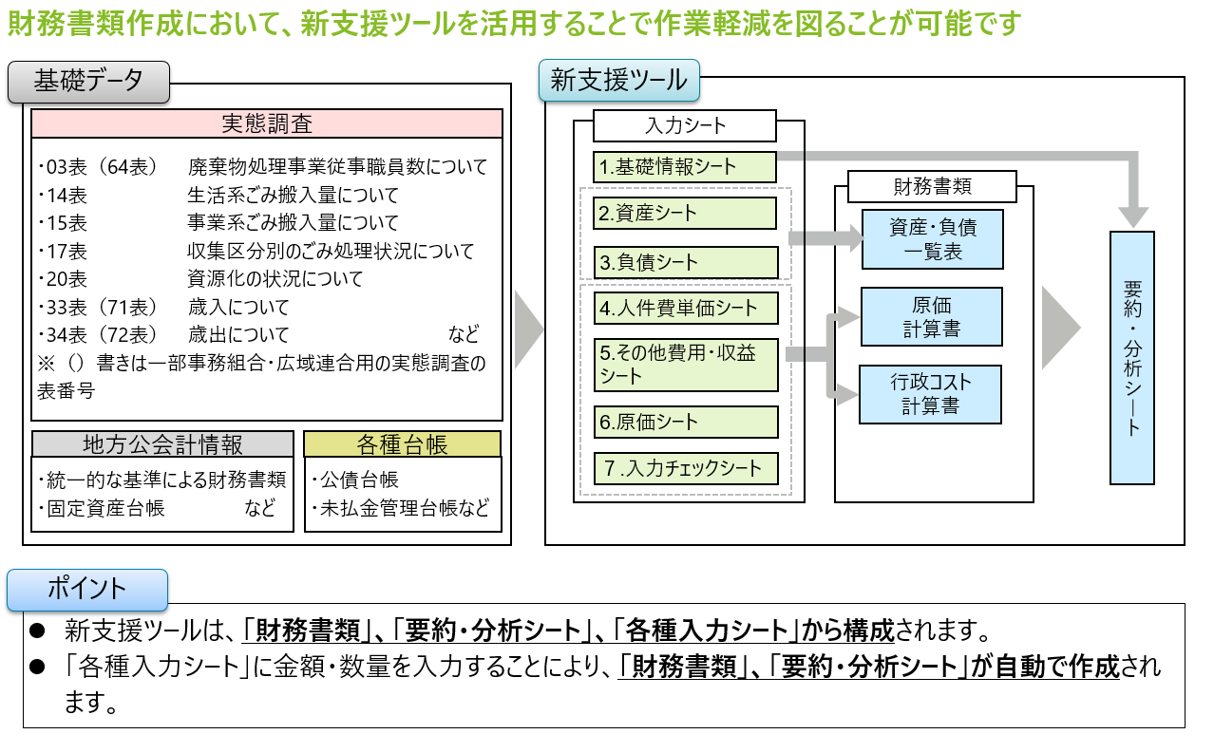

【新支援ツールの種類】

資産・負債一覧表
表上の団体名及び年度は入力シートから自動転記されます。
 |  |  |  |  | 団体名 | 0
 |  |  |  |  | 年度 | 令和〇年度

 |  |  |  |  |  |  | 【様式第1号】
一般廃棄物の処理に関する事業に係る資産・負債一覧表

表中の年度は団体により入力してください。
（令和２年３月３１日現在）
（単位：千円）
[資産の部]

入力シートから数値は自動転記されます。
1 | 有形固定資産
 | (1) | 土地 |  |  | 0
 | (2) | 施設設備
 |  | ① | 取得価額 | 0
 |  | ② | 減価償却累計額 | 0 | 0
 | (3) | 車両等
 |  | ① | 取得価額 | 0
 |  | ② | 減価償却累計額 | 0 | 0
 | (4) | 建設仮勘定 |  |  | 0
 | 有 形 固 定 資 産 合 計 |  |  |  |  | 0

2 | 無形固定資産
 | (1) | ソフトウェア |  |  | 0
 | (2) | その他 |  |  | 0
 | 無 形 固 定 資 産 合 計 |  |  |  |  | 0

3 | その他 |  |  |  |  | 0

 | 資 産 合 計 a |  |  |  |  | 0

[負債の部]

1 | 地方債 |  |  |  |  | 0

2 | 長期未払金 |  |  |  |  | 0

3 | 退職手当引当金 |  |  |  |  | 0

4 | その他 |  |  |  |  | 0

 | 負 債 合 計 b |  |  |  |  | 0

 | ( 差 引 )資 産 負 債 差 額 |  |  |  |  | 0
 | ( ａ － ｂ ) ＝ ｃ

原価計算書
表上の団体名及び年度は入力シートから自動転記されます。
 |  |  |  |  |  |  |  |  |  |  | 団体名 | 0
 |  |  |  |  |  |  |  |  |  |  | 年度 | 令和〇年度

 |  |  |  |  |  |  |  |  |  |  |  |  | 【様式第2号】
一般廃棄物の処理に関する事業に係る原価計算書
自 令和元年４月 １ 日
表中の年度は団体により入力してください。
至 令和２年３月３１日
【処理原価】 |  |  |  |  |  |  |  |  |  |  |  | （単位：千円）
 |  |  | 総 額 | 収集運搬 |  |  | 中間処理（焼却・資源化等） |  |  | 最終処分（埋め立て）
 |  |  |  | 生活系 | 事業系 | 小計 | 生活系 | 事業系 | 小計 | 生活系 | 事業系 | 小計
入力シートから数値は自動転記されます。
1． | 人件費
 | (1) | 職員給与費（一般職） | 0 | 0 | 0 | 0 | 0 | 0 | 0 | 0 | 0 | 0
 | (2) | 職員給与費（技能職） | 0 | 0 | 0 | 0 | 0 | 0 | 0 | 0 | 0 | 0
 | (3) | 退職手当引当金繰入額 | 0 | 0 | 0 | 0 | 0 | 0 | 0 | 0 | 0 | 0
 | (4) | その他 | 0 | 0 | 0 | 0 | 0 | 0 | 0 | 0 | 0 | 0
 |  | 小 計 | 0 | 0 | 0 | 0 | 0 | 0 | 0 | 0 | 0 | 0
2． | 物件費等
 | (1) | 処理費 | 0 | 0 | 0 | 0 | 0 | 0 | 0 | 0 | 0 | 0
 | (2) | 委託費 | 0 | 0 | 0 | 0 | 0 | 0 | 0 | 0 | 0 | 0
 | (3) | 減価償却費 | 0 | 0 | 0 | 0 | 0 | 0 | 0 | 0 | 0 | 0
 | (4) | その他 | 0 | 0 | 0 | 0 | 0 | 0 | 0 | 0 | 0 | 0
 |  | 小 計 | 0 | 0 | 0 | 0 | 0 | 0 | 0 | 0 | 0 | 0
3． | 移転費用
 | (1) | 組合分担金等（処理及び維持管理費） | 0 | 0 | 0 | 0 | 0 | 0 | 0 | 0 | 0 | 0
 | (2) | その他 | 0 | 0 | 0 | 0 | 0 | 0 | 0 | 0 | 0 | 0
 |  | 小 計 | 0 | 0 | 0 | 0 | 0 | 0 | 0 | 0 | 0 | 0
処理原価合計 |  |  | 0 | 0 | 0 | 0 | 0 | 0 | 0 | 0 | 0 | 0
 |  | 構 成 比 率 （％） |  | #DIV/0! | #DIV/0! | #DIV/0! | #DIV/0! | #DIV/0! | #DIV/0! | #DIV/0! | #DIV/0! | #DIV/0!

行政コスト計算書
表上の団体名及び年度は入力シートから自動転記されます。
 |  |  | 団体名 | 0
 |  |  | 年度 | 令和〇年度

 |  |  |  |  | 【様式第3号】
一般廃棄物の処理に関する事業に係る行政コスト計算書
自 令和元年４月 １ 日
至 令和２年３月３１日
表中の年度は団体により入力してください。
【経常費用】 |  |  |  | （単位：千円）
1． | 処理原価
 | (1) | 人件費 | 0
 | (2) | 物件費等 | 0
入力シートから数値は自動転記されます。
 | (3) | 移転費用 | 0
 | 合 計 |  |  | 0
2． | 管理費用
 | (1) | 人件費 | 0
 | (2) | 物件費等 | 0
 | (3) | 移転費用 | 0
 | (4) | その他管理費用 | 0
 | 合 計 |  |  | 0
経常行政コストａ |  |  |  | 0
構 成 比 率 （％）

【経常収益】
1． | 使用料及び手数料
 | (1) | 指定袋・シール等販売収入 | 0
 | (2) | 直接搬入ごみ手数料 | 0
 | (3) | その他 | 0
 | 合 計 |  |  | 0
2． | 補助金等収入
 | (1) | 国県等支出金（運営費補助金等） | 0
 | (2) | [一部事務組合等]市区町村分担金（処理及び維持管理費） | 0
 | (3) | その他 | 0
 | 合 計 |  |  | 0
3． | その他
 | (1) | 資源物等売却収入 | 0
 | (2) | 売電等収入 | 0
 | (3) | その他 | 0
 | 合 計 |  |  | 0
経常収益 合計 ｂ |  |  |  | 0
ｂ／ａ（％） |  |  |  | #DIV/0!

（差引）純経常行政コスト （ａ－ｂ）＝ｃ |  |  |  | 0

【経常外費用】
1． | 移転費用
 | (1) | 組合分担金等（建設・改良費） | 0
 | (2) | その他 | 0
 | 合 計 |  |  | 0
2． | その他
 | (1) | 災害廃棄物処理事業経費 | 0
 | (2) | 資産除売却損 | 0
 | (3) | その他 | 0
 | 合 計 |  |  | 0
経常外費用合計 |  |  |  | 0

【経常外収益】
1． | 施設整備補助金等収入
 | (1) | 国県等支出金（施設整備補助金） | 0
 | (2) | [一部事務組合等]市区町村分担金（建設・改良費） | 0
 | (3) | その他 | 0
 | 合 計 |  |  | 0
2． | その他
 | (1) | 災害廃棄物処理事業収益 | 0
 | (2) | 資産売却益 | 0
 | (3) | その他 | 0
 | 合 計 |  |  | 0
経常外収益合計 |  |  |  | 0

（差引）純行政コスト ｃ+（ｄ－e） |  |  |  | 0

注記
表上の団体名及び年度は入力シートから自動転記されます。
 |  |  |  |  |  | 団体名 | 0
 |  |  |  |  |  | 年度 | 令和〇年度

一般廃棄物の処理に関する事業に係る財務書類における注記
 |  |  |  |  |  |  |  | 【様式第4号】

 | Ⅰ．財務書類の作成方針
 | （１）財務書類の作成方針
 |  | (改訂）一般廃棄物会計基準に基づき、財務書類を作成しています。

 | Ⅱ．重要な会計方針の変更等
 | （１）会計方針の変更
 | （２）表示方法の変更

 | Ⅲ．重要な後発事象
 | （１）主要な業務の改廃
 | （２）組織・機構の大幅な変更
 | （３）重大な災害等の発生

 | Ⅳ． 追加情報
 | （１）３Rに係る先進的な取り組み事例

 | （２）循環型社会の形成に資する施設の整備状況
 |  |  |  |  |  | （単位：千円）
 |  | 事業名 | 施設区分 | 竣工年度 | 総事業費 | 左記の内、 国庫支出金及び都道府県支出金

 | （３）場外余熱等利用施設の状況
 |  | 施設名 | 利用内容 |  |  | 余熱等供給形態

 | Ⅴ． その他特記事項

注記 (例)
表上の団体名及び年度は入力シートから自動転記されます。
 |  |  |  |  |  |  | 団体名 | 0
 |  |  |  |  |  |  | 年度 | 令和〇年度

一般廃棄物の処理に関する事業に係る財務書類における注記例
 |  |  |  |  |  |  |  | 【様式第4号】

※注記の記載にあたり、適宜行の高さの調整及び追加を行ってください。
 | Ⅰ．財務書類の作成方針
 | （１）財務書類の作成方針

 | ＜例１＞…賞与引当金を計上している場合
 |  | (改訂）一般廃棄物会計基準に基づき、財務書類を作成しています。
 |  | 固定資産、退職手当引当金、賞与引当金に係る会計方針については、
 |  | 本市における統一的な基準に基づく財務書類の会計方針に準拠しています。

 | ＜例２＞…賞与引当金の計上を省略している場合
 |  | (改訂）一般廃棄物会計基準に基づき、財務書類を作成しています。
 |  | 固定資産、退職手当引当金に係る会計方針については、
 |  | 本市における統一的な基準に基づく財務書類の会計方針に準拠しています。
 |  | なお、賞与引当金については、計上を省略しています。

 | ＜例３＞減価償却費について、固定資産の減価償却方法について地方公会計と異なる場合
 |  | ※＜例１＞または＜例２＞に以下を加える
 |  | なお、固定資産の減価償却方法については、原則として定額法を採用していますが、
 |  | 最終処分場については生産高比例法により計算しています。

 | Ⅱ．重要な会計方針の変更等
 | （１）会計方針の変更
 |  | 〇〇の評価基準及び評価方法は、従来、○○法によっていましたが、本年度から〇〇に変更しました。
 |  | この変更は、〇〇（変更理由を記載）のために行ったものです。
 |  | この変更により、経常外費用が××千円計上され、その結果、行政コスト計算書の純行政コストが××千円増加
 |  | しています。

 | （２）表示方法の変更
 |  | 有形固定資産の減価償却累計額について、各有形固定資産の金額から直接控除し、その控除して得た額を
 |  | 当該各有形固定資産の金額として表示する方法（直接法）から、各 有形固定資産の項目に対する控除項目として、
 |  | 減価償却累計額の項目をもって表示する方法（間接法）に変更しました。

 | Ⅲ．重要な後発事象
 | （１）主要な業務の改廃
 |  | ○○事業について、○○年度から○○一部事務組合が行うこととなったため、○○年度より○○が廃止されます。

 | （２）組織・機構の大幅な変更
 |  | 令和○○年○月○日に○○市と合併したことにより、組織が再編されます。

 | （３）重大な災害等の発生
 |  | 令和○○年○月○日に発生した○○（災害名）により、被災地域の施設設備において多大な被害を受け、
 |  | 経常外費用として施設設備の滅失、原状回復費用等、その他復旧等に係る費用等の発生が
 |  | ××千円程度見込まれています。

 | Ⅳ． 追加情報
 | （１）３Rに係る先進的な取り組み事例
 |  | 市内小学校出前授業の実施、市立保育園、小中学校の給食残差を活用した液肥の製造、環境イベントの実施、
 |  | エコショップ認定制度の導入を行っています。
循環型社会の形成に資する施設の整備状況について
・国からの循環型社会形成推進交付金（二酸化炭素排出抑制対策事業費交付金含む）を受けた施設で現存しているものについては記載対象となります。
ただし、その他の国からの交付金対象施設で現存するものについての記載をすることを妨げるものではありません。
 | （２）循環型社会の形成に資する施設の整備状況
 |  |  |  |  |  | （単位：千円）
 |  | 事業名 | 施設区分 | 竣工年度 | 総事業費 | 左記の内、 国庫支出金及び都道府県支出金
 |  | 廃棄物処理施設整備費 | ごみ焼却施設 | 令和3年度 | 450,000 | 150,000
 |  | … | … | … | … | …
 |  | … | … | … | … | …

 | （３）場外余熱等利用施設の状況
 |  | 施設名 | 利用内容 |  |  | 余熱等供給形態
 |  | ○○クリーンセンター | ○○温浴施設、○○温水プール |  |  | 蒸気、高温水
 |  | △△清掃工場 | 市民センター、△△老人福祉施設 |  |  | 高温水
 |  | … | … |  |  | …

 | Ⅴ． その他特記事項
 | （１）その他有害物質・処理困難物に係る事故時の対応費用（火災時の事故を終息させるための費用、修理費用）
 |  | 令和○○年○月○日に発生した○○（災害名）により、被災地域の施設設備等において多大な被害を受け、
 |  | 経常外費用として施設設備等の滅失、原状回復費用等、その他復旧等に係る費用等を
 |  | ×××百万円計上しています。

 | （２）不法投棄物、災害ごみ、漂着ごみの処理等に係る特別な要因で発生する経費等
 |  | 令和○○年○月○日に発生した○○（災害名）により、経常外費用として〇〇に係る費用等を
 |  | ×××百万円程計上しています。

 | （３）リチウムイオン電池の処理等に関する事項
 |  | 令和〇〇年〇月〇日に発生した火災事故（リチウムイオン電池及びリチウムイオン電池を使用した製品の
 |  | 収集・運搬、処分により発生）により、被災地域の施設設備等において多大な被害を受け、経常外費用として
 |  | 施設設備等の滅失、原状回復費用等、その他復旧等に係る費用等を×××百万円計上しています。

 | （４）啓発活動に関する事項
 |  | 啓発活動として、ごみ減量意識啓発（情報紙・イベント啓発、環境教育・学習の推進）や啓発に係る協議会や
 |  | 推進員の活動等の取組みを行っており、その取組みに係る費用等を×××百万円計上しています。

 | （５）その他

分析（市区町村用）
【分析シート】（市区町村用）
 | 目的
 | 当シートでは1㎏当たりの経常行政コスト、各部門コスト及び指定袋・シール等販売収入、
※1kg当たりのコスト状況について
・1kgあたりの単価を求める分母が各々異なるため、1kg当たりの処理原価コストが、1㎏あたりの収集運搬コスト・中間処理コスト・最終処分コストの合計とはならないことにご留意ください。
・数値は小数点1位まで表示されるようになっています。団体の状況に応じて、表示単位は調整してください。
 | 直接搬入ごみ手数料（許可含む）を算定します。

 | 分析
 | 1kg当たりのコスト等情報 |  |  | （単位：円）
 | コスト情報 | 生活系 | 事業系 | 総額
 | 1kg当たりの経常行政コスト |  |  | -
 | 1kg当たりの処理原価 | - | - | -
 | 1kg当たりの収集運搬コスト | - | - | -
 | 1kg当たりの中間処理コスト | - | - | -
 | 1kg当たりの最終処分コスト | - | - | -
 | 収益情報
 | 1kg当たりの指定袋・シール等販売収入(※） | - |  | - | 収益÷重さ 減免があると
 | 1㎏当たりの直接搬入ごみ手数料 （許可含む） | - | - | - | ⇒減免の金額は考慮しない
※1kg当たり指定袋・シール等販売収入の算定方法の記載について
団体により状況が異なるため、自由記載とする。
 | ※1kg当たり指定袋・シール等販売収入の算定に際しては、減免等の対象となったごみ搬入量を含む搬入量を
 | もとに算定しています。

 | 1kg当たりの単価算式
 | コスト情報 | 算式
 | 経常行政コスト | 経常行政コスト÷ごみ搬入量（合計）
 | 処理原価 | 処理原価÷ごみ搬入量（合計）
 | 収集運搬コスト | 収集運搬コスト÷ごみ搬入量（直営、委託（集団回収除く））
 | 中間処理コスト | 中間処理コスト÷ごみ搬入量（直接資源化、直接埋立除く）
 | 最終処分コスト | 最終処分コスト÷最終処分量（直接埋立、処分残渣埋立）
 | 収益情報 | 算式
 | 指定袋・シール等販売収入 | 指定袋・シール等販売収入÷ごみ搬入量（混合ごみ、可燃ごみ、不燃ごみ、粗大ごみ（直接搬入、許可、集団回収除く））
 | 直接搬入ごみ手数料（許可含む） | 直接搬入手数料総額÷ごみ搬入量（許可、直接搬入）

■指定袋・シール等販売収入（生活系）について
混合ごみ、可燃ごみ、不燃ごみ、粗大ごみに係るごみ搬入量が集計されるように算式を設定してあります。
団体により有料化対象種別が異なるため、団体の状況に応じて、算式を修正してください。
なお、「基礎情報シート」２．ごみ搬入量及びリサイクル率において、収集区分別に入力していない場合や実態調査上の収集区分と有料化対象区分が異なる場合は、有料化の対象となっているごみ搬入量を直接上書きすることも可能です。
■直接搬入手数料について
団体により直接搬入手数料の取扱いが異なるため、生活系及び事業系の「許可」及び「直接搬入」のごみ搬入量を分母としていますが、必要に応じて、算式を修正してください。
なお、生活系もしくは事業系のみ直接搬入手数料を徴収している場合は、「計」に設定している算式を生活系もしくは事業系のごみ搬入量と一致するように、算式を修正してください。
 | 1㎏当たりの単位の算定に用いるごみ搬入量（分母） |  |  | （単位：kg)
 | 1kg当たりの単位算定（分母） | ごみ搬入量
 |  | 生活系 | 事業系 | 計
 | 経常行政コスト(ごみ搬入量合計） |  |  | 0
 | 処理原価（ごみ搬入量合計） | 0 | 0 | 0
 | 収集運搬（直営・委託（集団回収除く）） | 0 | 0 | 0
 | 中間処理（直接資源化・直接埋立除く） | 0 | 0 | 0
 | 最終処分（直接埋立、処分残渣埋立） | 0 | 0 | 0
 | 指定袋・シール等販売収入 | 0 |  | 0
 | 直接搬入ごみ手数料（許可含む） | 0 | 0 | 0

分析 (事務組合用)
【分析シート】（一部事務組合・広域連合用）
 | 目的
 | 当シートでは1㎏当たりの経常行政コスト、各部門コスト及び指定袋・シール等販売収入、
※1kg当たりのコスト状況について
・1kgあたりの単価を求める分母が各々異なるため、1kg当たりの処理原価コストが、1㎏あたりの収集運搬コスト・中間処理コスト・最終処分コストの合計とはならないことにご留意ください。
・数値は小数点1位まで表示されるようになっています。団体の状況に応じて、表示単位は調整してください。
 | 直接搬入ごみ手数料（許可含む）を算定します。

 | 分析
 | 1kg当たりのコスト等情報 |  |  | （単位：円）
 | コスト情報 | 生活系 | 事業系 | 総額
 | 1kg当たりの経常行政コスト |  |  | -
 | 1kg当たりの処理原価 | - | - | -
 | 1kg当たりの収集運搬コスト | - | - | -
 | 1kg当たりの中間処理コスト | - | - | -
 | 1kg当たりの最終処分コスト | - | - | -
 | 収益情報
 | 1kg当たりの指定袋・シール等販売収入(※） | - |  | - | 収益÷重さ 減免があると
※1kg当たり指定袋・シール等販売収入の算定方法の記載について
団体により状況が異なるため、自由記載とする。
 | 1㎏当たりの直接搬入ごみ手数料 （許可含む） | - | - | - | ⇒減免の金額は考慮しない
 | ※1kg当たり指定袋・シール等販売収入の算定に際しては、減免等の対象となったごみ搬入量を含む搬入量を
 | もとに算定しています。

 | 1kg当たりの単価算式
 | コスト情報 | 算式
 | 経常行政コスト | 経常行政コスト÷ごみ搬入量（合計）
 | 処理原価 | 処理原価÷ごみ搬入量（合計）
 | 収集運搬コスト | 収集運搬コスト÷ごみ搬入量（直営、委託（集団回収除く））
 | 中間処理コスト | 中間処理コスト÷ごみ搬入量（直接資源化、直接埋立除く）
 | 最終処分コスト | 最終処分コスト÷最終処分量（直接埋立、処分残渣埋立）
 | 収益情報 | 算式
 | 指定袋・シール等販売収入 | 指定袋・シール等販売収入÷ごみ搬入量（混合ごみ、可燃ごみ、不燃ごみ、粗大ごみ（直接搬入、許可、集団回収除く））
 | 直接搬入ごみ手数料（許可含む） | 直接搬入手数料総額÷ごみ搬入量（許可、直接搬入）

■指定袋・シール等販売収入（生活系）について
混合ごみ、可燃ごみ、不燃ごみ、粗大ごみに係るごみ搬入量が集計されるように算式を設定してあります。
団体により有料化対象種別が異なるため、団体の状況に応じて、算式を修正してください。
なお、「基礎情報シート」２．ごみ搬入量及びリサイクル率において、収集区分別に入力していない場合や実態調査上の収集区分と有料化対象区分が異なる場合は、有料化の対象となっているごみ搬入量を直接上書きすることも可能です。
■直接搬入手数料について
団体により直接搬入手数料の取扱いが異なるため、生活系及び事業系の「許可」及び「直接搬入」のごみ搬入量を分母としていますが、必要に応じて、算式を修正してください。
なお、生活系もしくは事業系のみ直接搬入手数料を徴収している場合は、「計」に設定している算式を生活系もしくは事業系のごみ搬入量と一致するように、算式を修正してください。
 | 1㎏当たりの単位の算定に用いるごみ搬入量（分母） |  |  | （単位：kg)
 | 1kg当たりの単位算定（分母） | ごみ搬入量
 |  | 生活系 | 事業系 | 計
 | 経常行政コスト(ごみ搬入量合計） |  |  | 0
 | 処理原価（ごみ搬入量合計） | 0 | 0 | 0
 | 収集運搬（直営・委託（集団回収除く）） | 0 | 0 | 0
 | 中間処理（直接資源化、直接埋立除く） | 0 | 0 | 0
 | 最終処分（直接埋立、処分残渣埋立） | 0 | 0 | 0
 | 指定袋・シール等販売収入 | 0 |  | 0
 | 直接搬入ごみ手数料（許可含む） | 0 | 0 | 0

2.資産
【資産シート】

 | 目的
 | 当シートは固定資産計上金額及び減価償却累計額を算定することを目的としています。

 | 作成手順
 | 1 | 総務省による統一的な基準に基づく財務書類（貸借対照表）における勘定科目を有形固定資産「土地」「施設設備」「車両等」「建設仮勘定」、
 |  | 無形固定資産「ソフトウェア」「その他」、その他に読み替えます。
 | 2 | 地方公会計で整備済みの固定資産台帳を基に、
 |  | 一般廃棄物の処理に関する事業（し尿を除く）に係る「取得価額」及び「減価償却累計額」を入力してください。
 |  | なお、減価償却累計額は負の数で入力してください。
 |  | ※固定資産台帳作成ツールを使用している場合は、「固定資産台帳作成ツール」の「新支援ツールへの転記シート」の数値を転記してください。

 | 固定資産計上金額の算定 |  |  |  | 入力箇所
 |  |  |  |  | 「固定資産台帳作成ツール」の
 |  |  |  |  | 「新支援ツールへの転記シート」からの転記箇所
 |  |  |  | （単位：千円）
 |  |  | 総務省統一的な基準に基づく財務諸表との関連 | 金額
 |  | １．有形固定資産 |  | 0
 |  | （１）土地 | 事業用資産「土地」 |  | ⇒「資産・負債一覧」シートへ自動転記
 |  | （２）施設設備 | 事業用資産「建物」「工作物」「その他」 | 0
 |  | ①取得価額 | 上記に係る取得価額 |  | ⇒「資産・負債一覧」シートへ自動転記
 |  | ②△減価償却累計額 | 上記に係る減価償却累計額 |  | ⇒「資産・負債一覧」シートへ自動転記
 |  | （３）車両等 | 「物品」 | 0
 |  | ①取得価額 | 上記に係る取得価額 |  | ⇒「資産・負債一覧」シートへ自動転記
 |  | ②△減価償却累計額 | 上記に係る減価償却累計額 |  | ⇒「資産・負債一覧」シートへ自動転記
 |  | （４）建設仮勘定 | 「建設仮勘定」 |  | ⇒「資産・負債一覧」シートへ自動転記
 |  | ２．無形固定資産 |  | 0
 |  | （１）ソフトウェア | 「ソフトウェア」 |  | ⇒「資産・負債一覧」シートへ自動転記
 |  | （２）その他 | 無形固定資産「その他」 |  | ⇒「資産・負債一覧」シートへ自動転記
 |  | ３．その他 |  | 0 | ⇒「資産・負債一覧」シートへ自動転記
 |  | （１）長期延滞債権 | 投資その他の資産の内、必要な勘定科目を適宜追加し、計上
 |  | 資産合計 |  | 0

 | 関連する会計基準等
 |  | 第二章 Ⅰ一般廃棄物の処理に関する事業に係る資産・負債一覧表 ３資産の部
 |  | （１）総則
 |  | 資産の定義 | ●資産とは、過去の事象の結果として、特定の会計主体が支配するものであって、①将来の経済的便益が当該会計主体に流入すると期待される資源、または、当該会計主体の目的に直接もしくは間接的に資する潜在的サービス提供能力を伴うものをいう。
 |  | 資産の表示方法 | ●資産は、資産の定義に該当するものについて、その形態を表す科目によって表示する。 ●資産は、「有形固定資産」「無形固定資産」及び「その他」に区分して表示する。なお、一般廃棄物の処理に関する事業に係る資産の状況を明らかにするという目的に鑑み、「流動資産」「固定資産」の区分を行わない。
 |  | （２）用語の定義
 |  | 取得価額 | ●資産の取得価額は、取得原価を基礎として計上を行う。ただし、適正な対価を支払わずに取得したものについては、原則として再調達原価とする。 ●資産の取得にあたって国庫支出金（補助金、交付金）や都道府県支出金（補助金等）を財源とした場合でも、支出金相当額を取得価額から控除しない。
 |  | 付随費用 | ●固定資産の取得価額は当該資産の取得に係る直接的な対価のほか、「企業会計原則」第三－五－Ｄに準拠して、原則として、当該資産の引取費用等の付随費用を含めて算定した金額とする。 （例：買入手数料、運送費、荷役費、据付費、試運転費等）
 |  | 減価償却・耐用年数等 | ●減価償却・耐用年数等については、償却資産は、原則として取得年度の翌年度から毎年度減価償却を行うものとする。減価償却は資産の区分ごとに原則として定額法によって行うものとする。 ●償却資産に係る耐用年数及び償却率については、原則として、「減価償却資産の耐用年数に関する省令」（昭和40年大蔵省令第25号）に規定されている耐用年数に従うこととする。
 |  |  | 留意事項
 |  |  | ＜最終処分場のコンクリート槽等について＞ ●最終処分場のコンクリート槽等について、「減価償却資産の耐用年数に関する省令」（昭和４０年大蔵省令第２５号）による耐用年数を採用している場合、実際の利用可能年数と大幅に乖離する可能性がある。「廃棄物の最終処分場のコンクリート槽、よう壁、えん堤の耐用年数について（環整134号）（S55.10.18厚生省通知）」に基づいた耐用年数が実態に即した状況であると考えられるため、必要に応じて耐用年数用の見直しを行った上で、減価償却費等を計上することが考えられる。
 |  | 計上方法 | ●固定資産の計上方法については、「統一的な基準による地方公会計の整備促進について（平成27年1月23日 総務大臣通知）」の下で整備されている固定資産台帳をもとにして、一般廃棄物の処理に関する事業に係る資産を計上する。
 |  | （３）有形固定資産
 |  | 表示科目等 | ●有形固定資産については、1年以上にわたって使用するものであり、かつ原則として取得価額が50万円以上の一般廃棄物処理施設の土地及び、一般廃棄物処理施設内の施設、装置、重機、車両等を対象とする。 ●有形固定資産は、その種類ごとに表示科目を設けて表示する。具体的には、「土地」「施設設備」「車両等」及び「建設仮勘定」に区分して表示する。 ●減価償却の方法について注記する。
 |  |  | 留意事項
 |  |  | ●有形固定資産に計上すべき資産については、「原則として取得価額が５０万円以上」とされているが、固定資産台帳整備において、各団体において独自の基準を設けている場合については、それに準じた取扱いを行うことができるものする。
 |  | （４）無形固定資産
 |  | 表示科目等 | ●無形固定資産は、その種類ごとに表示科目を設けて表示する。具体的には、「ソフトウェア」、「その他」に区分して表示する。 ●ソフトウェアについては、当該ソフトウェアの利用により将来の費用削減が確実であると認められるものについて、当該ソフトウェアの取得に要した費用（過去に遡って算出することが困難な場合、ソフトウェアの制作に要した費用等の累計）を資産として計上し、その利用期間にわたり償却を行う。なお、将来の費用削減とは無関係なソフトウェアについては、当該年度において費用処理を行う。 ●減価償却の方法について注記する。
 |  | （５）その他
 |  | 表示科目等 | ●その他は、上記有形固定資産及び無形固定資産以外の資産をいう。

 | 参考：総務省_統一的な基準に基づく財務書類との関係（読替方法）
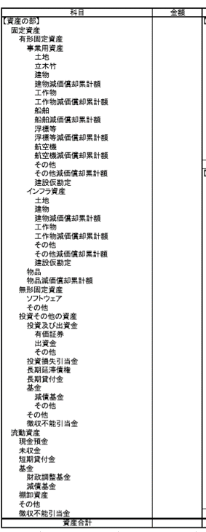
「土地」に計上します。
「車両等」に読み替え計上します。
「ソフトウェア」に計上します。
2.無形固定資産「その他」に計上します。
3.その他に必要な勘定科目を適宜追加し、計上します。
「建物」、「工作物」、「その他」を「施設設備」に読み替え計上します。

3.負債
【負債シート】

 | 目的
 | 当シートでは、貸借対照表の負債計上額を算定します。

 | 作成手順
 | 1 | 総務省統一的な基準に基づく財務書類（貸借対照表）における勘定科目を下記のとおり読み替えます。
 | 2 | 総務省統一的な基準に基づく財務書類（貸借対照表）の金額のうち、
 |  | 一般廃棄物の処理に関する事業（し尿を除く）に係る金額を入力します。

 | 負債計上金額の算定 |  |  |  | 入力箇所
 |  |  |  | （単位：千円）
 |  |  | 総務省統一的な基準に基づく財務諸表との関連 | 金額
 |  | １．地方債 | 「地方債」「1年内償還予定地方債」 |  | ⇒「資産・負債一覧表」シートへ自動転記
 |  | ２．長期未払金 | 「長期未払金」「未払金」 |  | ⇒「資産・負債一覧表」シートへ自動転記
 |  | ３．退職手当引当金 | 「退職手当引当金」 |  | ⇒「資産・負債一覧表」シートへ自動転記
 |  | ４．その他 | 上記以外 |  | ⇒「資産・負債一覧表」シートへ自動転記
 |  | 負債合計 |  | 0

 |  | 入力上の留意事項
 |  | ■長期未払金：PFIの手法を用いて施設整備を行った場合の確定債務、リース債務などを計上します。
 |  | PFI、リース契約等長期継続契約に基づく1年以内支払予定の未払金についても、「2.長期未払金」に含めて計上します。

 | ＜参考＞引当金計上金額の算定
 |  | 総務省統一的な基準に基づく財務書類について、セグメント別に作成していない場合等、
 |  | 引当金関連の一般廃棄物の処理に関する事業（し尿を除く）に係る金額の把握が困難な場合は、
 |  | 以下の方法により、引当金計上金額を計算することが可能です。
 |  | 各項目の数値については公会計担当部署へ照会してください。
 |  | 科目 | 総務省統一的な基準に基づく財務諸表の総額 | 対象職員数 （健全化4⑤A表より） | 内、一般廃棄物の処理に関する事業（し尿除く）に係る人員数 （実態調査03表より） | 計上金額
 |  | 退職手当引当金 |  |  |  | 0
 |  | 賞与等引当金 |  |  |  | 0
 |  | なお、賞与等は毎年ほぼ同額であり、金額的影響が小さいことが想定されるため、
 |  | 総務省統一的な基準に基づく財務書類の作成にあたり、部門別に賞与等引当金を算定していない場合は、算定を省略することが可能です。

 | 関連する会計基準等
 |  | 第二章 Ⅰ一般廃棄物の処理に関する事業に係る資産・負債一覧表 ３負債の部
 |  | （１）総則
 |  | 負債の定義 | ●負債とは、過去の事象から発生した、特定の会計主体の現在の義務であって、①これを履行するためには経済的便益を伴う資源が当該会計主体から流出し、または、②当該会計主体の目的に直接もしくは間接的に資する潜在的なサービス提供能力の低下を招くことが予想されるものをいう。
 |  | 表示方法 | ●負債の定義に該当するものについて、その形態を表す科目によって表示する。 ●ただし、一般廃棄物の処理に関する事業に係る資産・負債一覧表では、一般廃棄物の処理に関する事業に係る負債の状況を明らかにするという目的に鑑み、原則として「地方債」「長期未払金」「退職手当引当金」「その他」を区分して表示し、「流動負債」「固定負債」の区分を行わない。
 |  | （２）地方債
 |  | ●地方債は、地方公共団体が発行した地方債のうち、一般廃棄物の処理に関する事業に係るものをいう。
 |  | （３）長期前払金
 |  | ●長期未払金は、地方自治法第214条に規定する債務負担行為で確定債務と見なされるもの及びその他の確定債務をいう。
 |  | （４）退職手当引当金
 |  | ●退職手当引当金は、地方公共団体の退職手当引当金のうち、一般廃棄物の処理に関する事業に従事する職員に係る金額をいう。 ●退職手当引当金は、原則として期末自己都合要支給額により算定する。 ●ただし、上記の算定が困難な場合は、現在就業している退職手当給付の対象となる職員に対して支払われる一人当たりの平均退職手当支給額に、退職手当支給の対象となる職員数を乗じた金額を計上するなど、簡易的な方法によることも妨げない。
 |  | （５）その他
 |  | ●その他は、上記以外（賞与等引当金など）の負債をいう。

 | 参考：総務省_統一的な基準に基づく財務書類との関係（読替方法）

「1.地方債」に計上します。
「2.長期未払金」に計上します。
「1.地方債」に計上します。
PFI、リース契約等長期継続契約に基づく1年以内支払予定の未払金についても、「2.長期未払金」に含めて計上します。
「3.退職手当引当金」に計上します。
「4.その他」に計上します。

4.人件費単価
【人件費単価シート】

 | 目的
 | 当シートでは各部門に計上すべき人件費を算定するために、人件費単価、引当金単価を算定します。

 | 作成手順
 | 1 | 一般職及び技能職、会計年度任用職員の従事職員数を入力します。
 | 2 | 一般廃棄物の処理に関する事業（し尿を除く）に係る人件費総額を従事職員数で除すことにより、職種別の職員給与費単価を算定します。
 | 3 | 一般廃棄物処理に関する事業（し尿を除く）に係る退職手当引当金繰入（戻入）総額を従事職員数で除すことにより、
 |  | 退職手当引当金繰入（戻入）単価を算定します。
 | 4 | 一般廃棄物処理に関する事業（し尿を除く）に係る賞与引当金総額を職員数で除すことにより、
 |  | 賞与引当金繰入（戻入）単価を算定します。（省略可）
 | 5 | 一般廃棄物処理に関する事業（し尿を除く）に係る会計年度任用職員の人件費総額をその従事職員数で除すことにより、
 |  | その他人件費単価を算定します。
 | ※ | 2～5の人件費項目単価を用いず、実額で人件費を計上する場合は当シートの作成は不要です。

 | 人件費項目の算定結果
 | 職員給与費単価
 |  |  | （単位：千円）
 |  | 一般職 | 0 | ⇒「原価」シートへ自動転記
 |  | 技能職 | 0 | ⇒「原価」シートへ自動転記

 | 退職手当引当金繰入（戻入）単価
 |  |  | （単位：千円）
 |  | 一般職 技能職 | 0 | ⇒「原価」シートへ自動転記

 | 賞与等引当金繰入単価
 |  |  | （単位：千円）
 |  | 一般職 技能職 | 0 | ⇒「原価」シートへ自動転記

 | その他人件費単価
 |  |  | （単位：千円）
 |  | 一般職 技能職 | 0 | ⇒「原価」シートへ自動転記

 | 1.職員数の把握
 |  |  | （単位：人）
 |  |  | 人数
 |  | 一般職
 |  | 技能職
 |  | 計 | 0
 |  | 会計年度任用職員

 |  | 入力上の留意事項
 |  | ■実態調査03表01列01行～06行（一部事務組合等の場合は64表01列01行～06行）の人数を参考に一般職及び技能職の職員数を入力してください。
 |  | ■一般職及び技能職の人数には、会計年度任用職員の人数を含まず、「会計年度任用職員」欄に別途入力してください。

 | 2.職員給与費単価の算定
 |  |  |  | （単位：千円）
 |  |  | 歳出総額 | 単価
 |  | 一般職
 |  | 人件費①
 |  | 当年度退職金②
 |  | 前年度賞与等引当金③
 |  | 差引（①-②-③） | 0 | 0
 |  | 技能職
 |  | 人件費（収集運搬）④
 |  | 人件費（中間処理）⑤
 |  | 人件費（最終処分）⑥
 |  | 当年度退職金⑦
 |  | 前年度賞与等引当金⑧
 |  | 差引 （④+⑤+⑥-⑦-⑧） | 0 | 0

 |  | 入力上の留意事項
 |  | ■人件費（一般職）：実態調査34表01列08行（一部事務組合等の場合は72表01列07行）の金額を入力してください。
 |  | ■人件費（技能職（収集運搬））：実態調査34表01列09行（一部事務組合等の場合は72表01列08行）の金額を入力してください。
 |  | ■人件費（技能職（中間処理））：実態調査34表01列10行（一部事務組合等の場合は72表01列09行）の金額を入力してください。
 |  | ■人件費（技能職（最終処分））：実態調査34表01列11行（一部事務組合等の場合は72表01列10行）の金額を入力してください。
 |  | ※上記人件費に会計年度任用職員に係る人件費が含まれている場合は除いてください。
 |  | ■当年度退職金：当期退職給付金の支払にあたり、前年度の退職手当引当金を取崩した金額を正の数で入力してください。
 |  | ■前年度賞与等引当金：賞与等引当金を計上している団体については、前年度賞与等引当金の金額を正の数で入力してください。

 | 3.退職手当引当金繰入（戻入）単価の算定
 |  |  |  |  | （単位：千円）
 |  | 職種 | 科目 | 引当金総額 | 単価 | 入力チェック
 |  | 一般職 技能職 | 当年度末退職手当引当金① | 0
 |  |  | 前年度末退職手当引当金②
 |  |  | 内、当年度退職金（取崩）③ |  |  | OK
 |  |  | 当年度末退職手当引当金繰入（戻入）（①-(②-③）） | 0 | 0 | OK

 |  | 入力上の留意事項
 |  | ■前年度退職手当引当金：前年度の貸借対照表の金額を入力してください。
 |  | ■開始年度のみ退職手当引当金繰入（戻入）単価の算定のため、前年度退職手当引当金を別途算定する必要があります。
 |  | 算定方法については、「3.負債」シートの＜参考＞引当金計上金額の算定をご参考ください。

このうち、一般廃棄物（し尿を除く）に係る金額を入力してください。

 |  | 当年度退職者分（取崩）：当年度退職給与金の支払いにあたり、前年度退職手当引当金を取崩した金額を正の数で入力してください。

 | 4.その他（賞与等引当金繰入、その他人件費）単価の算定
 |  |  |  |  | （単位：千円）
 |  | 職種 | 科目 | 金額 | 単価
 |  | 一般職 技能職 | 当年度末賞与等引当金 |  | 0
 |  | 会計年度任用職員 | その他人件費 |  | 0

 |  | 入力上の留意事項
 |  | ■賞与等引当金繰入：総務省統一的な基準に基づく財務書類（貸借対照表）における賞与等引当金計上額のうち、
 |  | 一般廃棄物の処理に関する事業（し尿を除く）に係る金額を入力してください。
 |  | なお、賞与等は毎年ほぼ同額であり、金額的影響が小さいことが想定されるため、
 |  | 総務省統一的な基準に基づく財務書類の作成にあたり、セグメント別に賞与等引当金を算定していない場合は、算定を省略することが可能です。

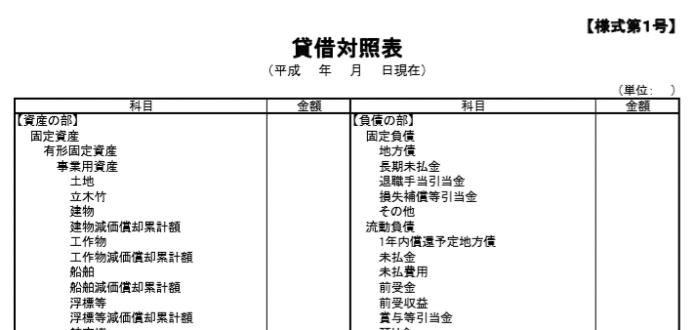

このうち、一般廃棄物（し尿を除く）に係る金額を入力してください。

 |  | ■その他人件費：会計年度任用職員に係る人件費のうち、一般廃棄物の処理に関する事業（し尿を除く）に係る金額を入力してください。

5.その他費用・収益
【その他費用・収益シート】

 | 目的
 | このシートでは経常収益、経常外収益・費用を算定します。

 | 作成手順
 | 1 | 「使用料及び手数料」「補助金等収入」「その他（左記以外）」の内訳を実態調査33表（一部事務組合等の場合は71表）等から把握し、
 |  | 経常収益を算定します。
 | 2 | 「建設・改良にかかる組合分担金等（移転費用）」「その他（災害廃棄物処理事業経費等）」を実態調査34表、34A表（一部事務組合等の場合は72表、72A表）等
 |  | から把握し、経常外費用を算定します。
 | 3 | 「施設整備補助金等収入」「その他（災害廃棄物処理事業収益等）」を実態調査33表、33A表（一部事務組合等の場合は71表、71A表）等から把握し、
 |  | 経常外収益を算定します。

 | １．経常収益の算定
 |  |  | （単位：千円）
 | 1． | 使用料及び手数料 | 管理
 | (1) | 指定袋・シール等販売収入 |  | ⇒「行政コスト計算書」へ自動転記
 | (2) | 直接搬入ごみ手数料 |  | ⇒「行政コスト計算書」へ自動転記
 | (3) | その他 |  | ⇒「行政コスト計算書」へ自動転記
 |  | 小 計 | 0
 | 2． | 補助金等収入 | 管理
 | (1) | 国県等支出金（運営費補助金等） |  | ⇒「行政コスト計算書」へ自動転記
 | (2) | [一部事務組合等]市区町村分担金 （処理及び維持管理費） |  | ⇒「行政コスト計算書」へ自動転記
 | (3) | その他 |  | ⇒「行政コスト計算書」へ自動転記
 |  | 小 計 | 0
 | 3． | その他 | 管理
 | (1) | 資源物等売却収入 |  | ⇒「行政コスト計算書」へ自動転記
 | (2) | 売電等収入 |  | ⇒「行政コスト計算書」へ自動転記
 | (3) | その他 |  | ⇒「行政コスト計算書」へ自動転記
 |  | 小 計 | 0

 |  | 入力上の留意事項
 |  | ■使用料及び手数料：実態調査33表（一部事務組合等の場合は71表）の内訳を歳入データ等を参考に、入力してください。
 |  | ・直接搬入ごみ手数料：生活系及び事業系の直接搬入および許可ごみ手数料収入、近隣市町村からの
 |  | 作業委託収入を入力してくだい。
 |  | ・その他：指定袋・シール等販売収入、直接搬入ごみ手数料以外の使用料及び手数料を入力してください。
 |  | ■許可申請・更新手数料：決算書の歳入では「使用料及び手数料収入」に計上されていると考えられますが、
 |  | 実態調査33表、71表においては「その他」に含める（注書G）との記載があるため、3.その他(3)その他に入力
 |  | することも可能です。
 |  | ■補助金等収入：実態調査33表（一部事務組合等の場合は71表）の特定財源のうち、処理・維持管理にかかる補助金収入を入力してください。
 |  | ・国県等支出金（運営費補助金等）:循環型社会形成推進交付金等の資産形成に対応する財源として
 |  | 支払われる支出金以外の「国庫支出金」（補助金、交付金）及び「都道府県支出金」（補助金等）を入力してください。
 |  | ■その他：使用料及び手数料、補助金等収入以外の一般廃棄物の処理に関する事業（し尿を除く）に係る経常収入を
 |  | 「資源物等売却収入」、「売電等収入」、「その他」に分類して入力してください。
 |  | なお、退職手当引当金戻入が生じている場合は総額を「その他」に入力してください。

 | ２．経常外費用の算定
 |  |  | （単位：千円）
 | 1． | 移転費用 | 管理
 | (1) | 組合分担金等（建設・改良費） |  | ⇒「行政コスト計算書」へ自動転記
 | (2) | その他 |  | ⇒「行政コスト計算書」へ自動転記
 |  | 合 計 | 0
 | 2． | その他 | 管理
 | (1) | 災害廃棄物処理事業経費 |  | ⇒「行政コスト計算書」へ自動転記
 | (2) | 資産除売却損 |  | ⇒「行政コスト計算書」へ自動転記
 | (3) | その他 |  | ⇒「行政コスト計算書」へ自動転記
 |  | 合 計 | 0

 |  | 入力上の留意事項
 |  | ■移転費用：建設・改良にかかる組合分担金等を入力してください。
 |  | ■その他（災害廃棄物処理事業経費）：実態調査の災害廃棄物処理に係る歳出の、処理及維持管理費及びその他を
 |  | 入力してください。（34A表01列22行,23行（一部事務組合等の場合は、72A表01列20行,21行））
 |  | ■その他（資産除売却損）：総務省統一的な基準に基づく財務書類（行政コスト計算書）の「臨時損失ー資産除売却損」の内、
 |  | 一般廃棄物の処理に関する事業（し尿を除く）に係る資産除売却損の金額を入力してください。

このうち、一般廃棄物の処理に関する事業（し尿を除く）に係る金額を入力してください。

 | ３．経常外収益の算定
 |  |  | （単位：千円）
 | 1． | 施設整備補助金等収入 | 管理
 | (1) | 国県等支出金（施設整備補助金） |  | ⇒「行政コスト計算書」へ自動転記
 | (2) | [一部事務組合等]市区町村分担金（建設・改良費） |  | ⇒「行政コスト計算書」へ自動転記
 | (3) | その他 |  | ⇒「行政コスト計算書」へ自動転記
 |  | 小計 | 0
 | 2． | その他 | 管理
 | (1) | 災害廃棄物処理事業収益 |  | ⇒「行政コスト計算書」へ自動転記
 | (2) | 資産売却益 |  | ⇒「行政コスト計算書」へ自動転記
 | (3) | その他 |  | ⇒「行政コスト計算書」へ自動転記
 |  | 小計 | 0

 |  | 入力上の留意事項
 |  | ■施設設備補助金等：一般廃棄物の処理に関する施設整備に伴い費用が発生する場合に、
 |  | これに対応する財源として移転収入の形態で国県、市町村等から非経常的に支払われる金額を入力してください。
 |  | なお、国県等支出金（施設整備補助金）については、実態調査33表（一部事務組合等の場合は71表）における「国庫支出金」「都道府県支出金」のうち、
 |  | 循環型社会形成推進交付金等の資産形成に対応する財源として支払われるものを入力してください。
 |  | ■その他（災害廃棄物処理事業収益）：実態調査の災害廃棄物処理に係る歳入の、特定財源小計を
 |  | 入力してください。（33A表01列06行）（一部事務組合等の場合は、71A表01列07行）
 |  | ■その他（資産売却益）：総務省統一的な基準に基づく財務書類（行政コスト計算書）の「臨時利益ー資産売却益」の内、
 |  | 一般廃棄物の処理に関する事業（し尿を除く）に係る資産売却益の金額を入力してください。

このうち、一般廃棄物の処理に関する事業（し尿を除く）に係る金額を入力してください。

